Página1
Quantidade de animais tratados por veterinário
Porcentagem tipos de doação
Quantidade animais
Quantidade de gatos e cachorros
Faixa Etária

 |  |  |  |  |  |  |  |  | Espécie | Quantidade
 |  |  |  |  |  |  | Quantidade animais | Status do animal | Cachorro | 17 |  | Faixa etária | Quantidade
 |  |  |  |  | Tipo de doação | Quantidade | 12 | adotado | Gato | 13 |  | Filhote | 3
 | Veterinários | Gmail | Quantidade de animais |  | outros | 2 | 10 | em quarentena |  |  |  | Adulto | 25
 | Dra. Ana Júlia | ana.julia@gmail.com | 5 |  | cobertores | 2 | 10 | em tratamento |  |  |  | Idoso | 2
 | Dr. Carlos Mendes | carlos.mendes@gmail.com | 7 |  | medicamentos | 4 | 4 | no abrigo
 | Dr. Felipe Rocha | felipe.rocha@outlook.com | 5 |  | alimentos | 4
 | Dr. João Silva | joao.silva@gmail.com | 7 |  | dinheiro | 6
 | Dra. Maria Oliveira | maria.oliveira@email.com | 9
 | Dr. Ricardo Alves | ricardo.alves@gmail.com | 4 |  | Valor total dinheiro recebido | 1450.00 |  |  |  | Espécie | Gênero | Quantidade
 |  |  |  |  |  |  |  |  |  | Cachorro | Macho | 13
 |  |  |  |  |  |  |  |  |  | Cachorro | Fêmea | 4
 |  |  |  |  |  |  |  |  |  | Gato | Macho | 5
 |  |  |  |  |  |  |  |  |  | Gato | Fêmea | 8
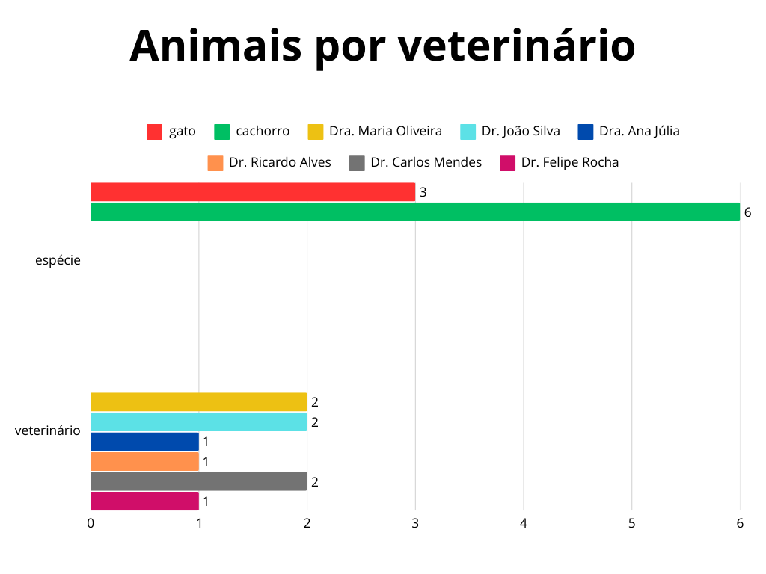
Animais por veterinário
Quantidade de animais - Gênero
raça | espécie | veterinario | data_entrada | data_saida
Akita | cachorro | Dra. Maria Oliveira | 10/3/25
Border Collie | cachorro | Dr. João Silva | 1/15/2025 10:30
Chow Chow | cachorro | Dr. João Silva | 10/3/25
Golden Retriever | cachorro | Dra. Ana Júlia | 8/3/25
Labrador | cachorro | Dr. Ricardo Alves | 2/28/2025 12:00
Persa | gato | Dra. Maria Oliveira | 1/3/25
Scottish Fold | gato | Dr. Carlos Mendes | 10/3/25
Shih Tzu | cachorro | Dr. Felipe Rocha | 9/3/25
Siamês | gato | Dr. Carlos Mendes | 10/2/25

Animais que fizeram cirurgia
id_animal | raça | genero | especie | idade | status_animal
10 | Golden Retriever | macho | cachorro | 7 | em quarentena
23 | Akita | fêmea | cachorro | 3 | em quarentena
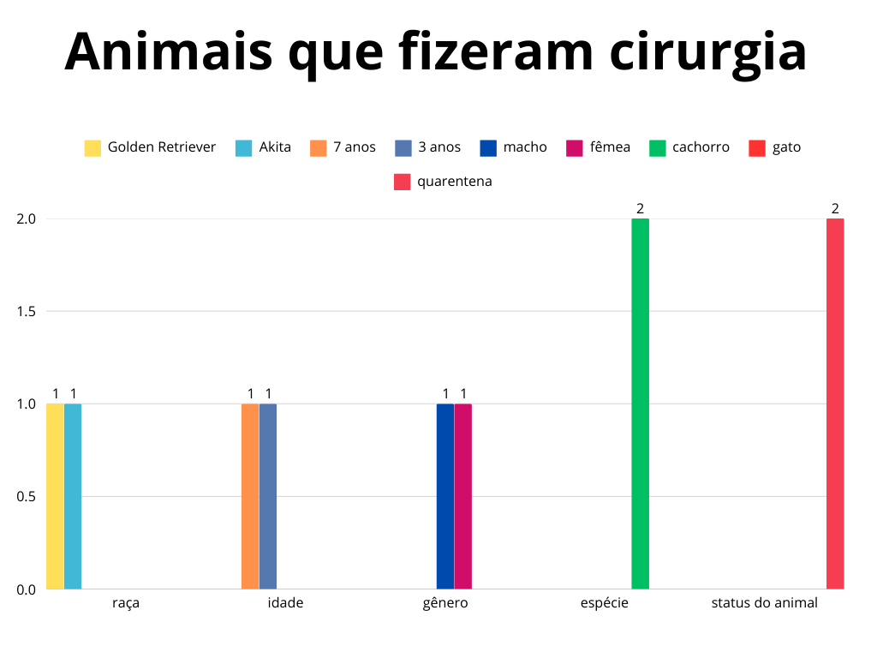
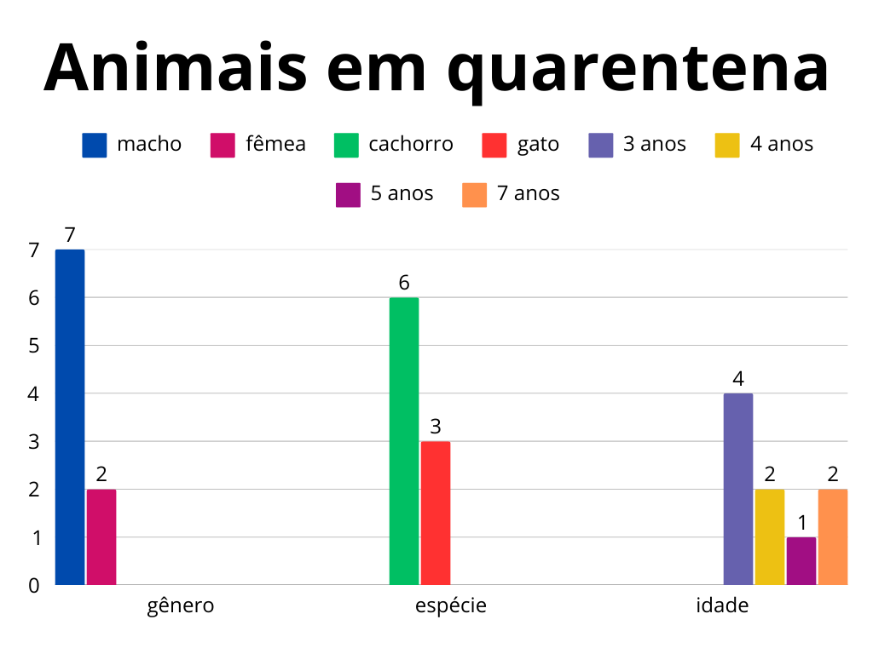

Animais em quarentena
id_animal | raça | genero | espécie | idade | status_animal
23 | Akita | fêmea | cachorro | 3 | em quarentena
1 | Border Collie | macho | cachorro | 3 | em quarentena
22 | Chow Chow | macho | cachorro | 7 | em quarentena
10 | Golden Retriever | macho | cachorro | 7 | em quarentena
6 | Labrador | macho | cachorro | 3 | em quarentena
9 | Persa | macho | gato | 5 | em quarentena
13 | Scottish Fold | fêmea | gato | 3 | em quarentena

Total de vacinas

 |  | Vacina | Total_vacinas
 |  | Vacina Antirrábica | 6
 |  | Vacina Raiva | 4
 |  | Vacina Felina | 4
 |  | Vacina V10 | 3
 |  | Vacina V8 | 1
 |  | Vacina Polivante | 1
Total de raças de animais tiradas das ruas

 |  | Raça | Total_raças
 |  | SRC | 8
 |  | Pitbull | 5
 |  | Siamês | 2
 |  | Scottish Fold | 2
 |  | Golden Retriever | 2
 |  | Poodle | 2
 |  | São Bernardo | 1
 |  | Labrador | 1
 |  | Schnauzer | 1
 |  | Persa | 1
 |  | Shih Tzu | 1
 |  | Buldogue Inglês | 1
 |  | Ragdoll | 1
 |  | Sphynx | 1
 |  | Chow Chow | 1
 |  | Akita | 1
 |  | Husky Siberiano | 1
 |  | Angorá | 1
 |  | Whippet | 1
 |  | Maine Coon | 1

